关系图
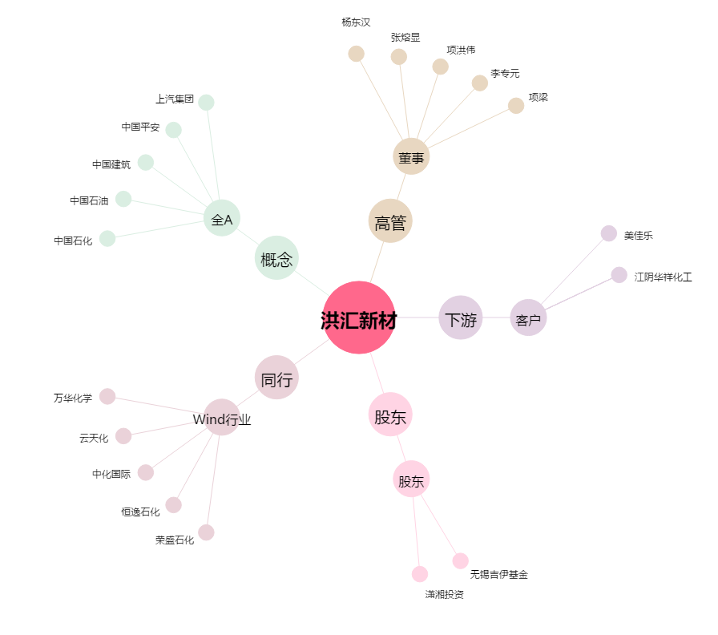
洪汇新材[002802.SZ] - 关系概览图

